상품제안서
VC두치오심플 30수110g 저렴한 고퀄리티 수건 (빠른출고) | 상품코드: F29800

 |  |  |  |  |  |  | 02-412-0044 | www.easy1.co.kr
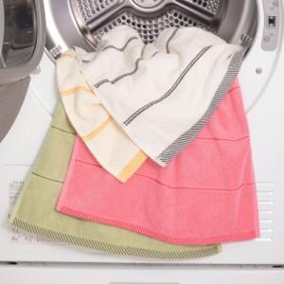

【상세/제작정보】 | 나염1도 / 종이케이스 무료! &gt; 100매 미만(15자 이내) 통합 자수비 별도문의 &gt; 100매 미만(15자 이상) 통합 자수비 별도문의 2P / 3P / 4P / 5P / 우산콤보세트 별도문의

【인쇄/포장옵션】 | 실크, 자수 / 종이케이스

【공급단가】 | 수량 | 100~ | 300~ | 500~ | 1,000~ | 3,000~
*VAT별도 | 단가 | 3,230원 | 3,180원 | 3,110원 | 2,980원 | 2,860원

【상품 URL】 | https://easy1.co.kr:443/src/goods_detail.php?gdno=29800

